베르배시
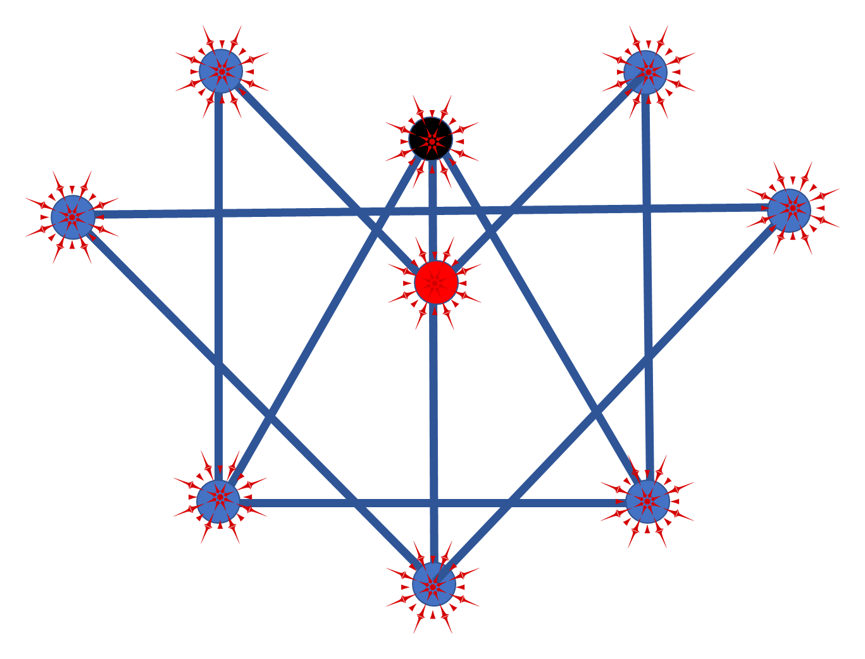
스킬 컨셉 |  |  |  | 사용 캐릭터 |  |  |  | 기본 공격 오브젝트 |  |  | 스킬 모션
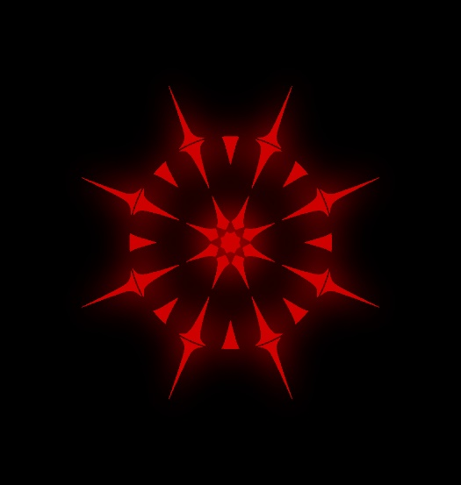 |  |  |  | 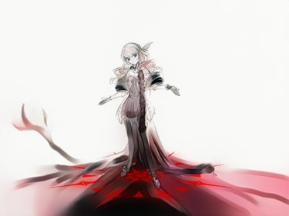 |  |  |  | 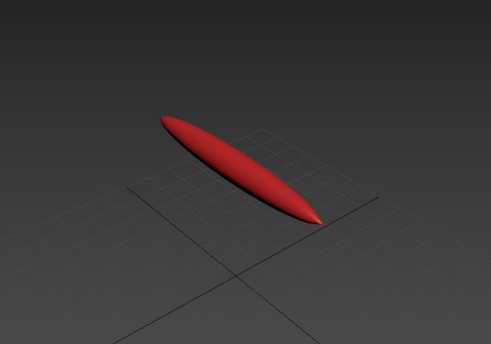 |  |  | 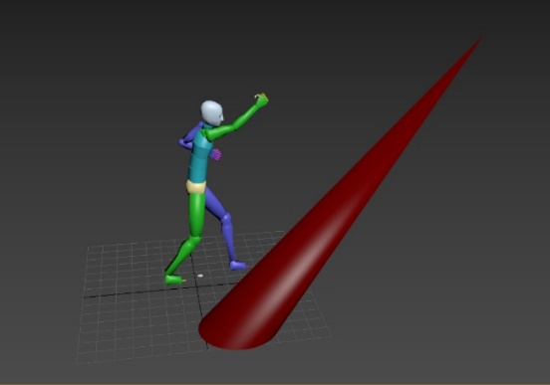

스킬넘버 | 스킬명 | 소모 마나 | 스킬 티어 | 공격 타입 | 공격 범위 | 쿨타임 | 최소 차징 타임 | 최대 차징 타임 | 공격력 | 차징 계수 | 효과 | 설명
1 | 브레이브 아이 | 10 | 2 | 단일 | 1*1 | 15 | 0.4 | 4 | 20 | 3 |  | 땅에서 붉은 나무를 솟아오르게 한다.
2 | 오컬트 트리 | 20 | 4 | 범위 | 1*1 | 20 | 0.4 | 0 | 40 | 1 | 소환 | 지점에 저주받은 나무 인형을 3소환한다. 나무 인형은 근접한 적에게 자폭한다.
3 | 포이즌 에리어 | 40 | 1 | 범위 | 6*6 | 40 | 0.4 | 4 | 3 | 3 | 지속 | 40초동안 반경 내 몬스터들은 지속적으로 데미지를 입으며, 이동속도가 0.3배로 줄어든다
4 | 쌍각 | 60 | 4 | 단일 | 1*1 | 60 | 0.4 | 6 | 70 | 4 |  | 땅에서 단단한 붉은 나무를 2개 솟아오르게 한다.
5 | 위치 드 헬 | 100 | 5 | 단일 | 1*1 | 130 | 2 | 10 | 80 | 3 | 지속 | 적에게 강한 저주 공격을 한다. 적은 10초동안 이동 속도가 0.1배로 줄어드며, 10초간 최종공격력/20의 지속데미지를 추가로 받는다. 플레이어는 10초간 이동이 불가능하다.
 |  |  |  |  | 전체 문양

델
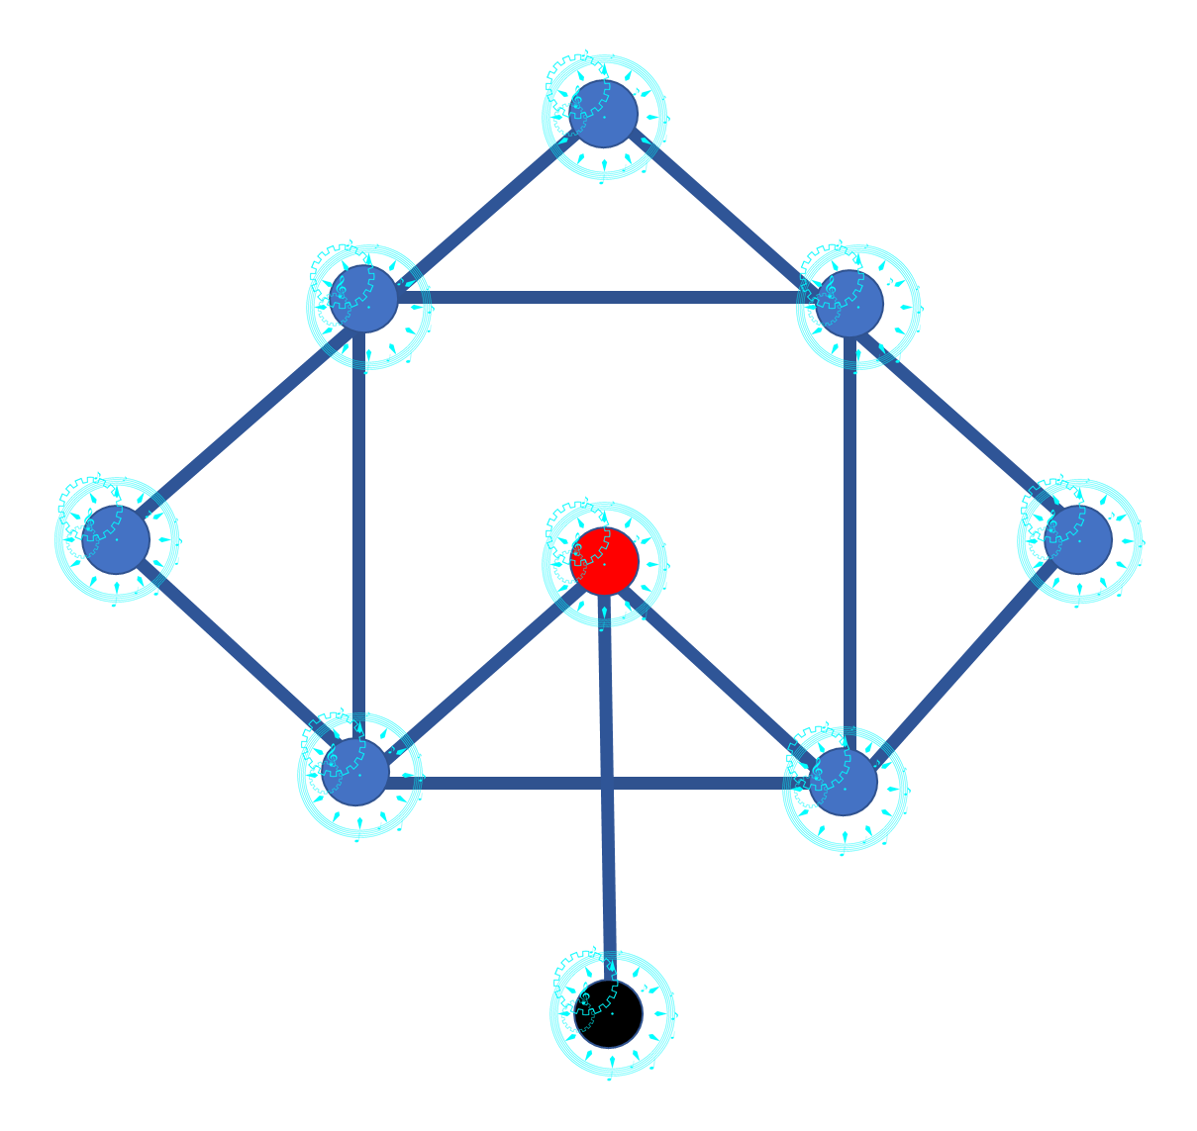
스킬 컨셉 |  |  |  | 사용 캐릭터 |  |  |  | 기본 공격 오브젝트 |  |  | 스킬 모션
 |  |  |  | 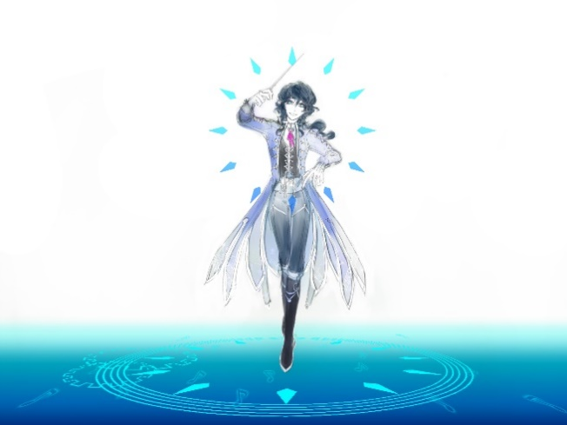 |  |  |  | 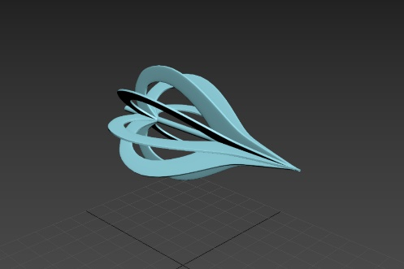 |  |  | 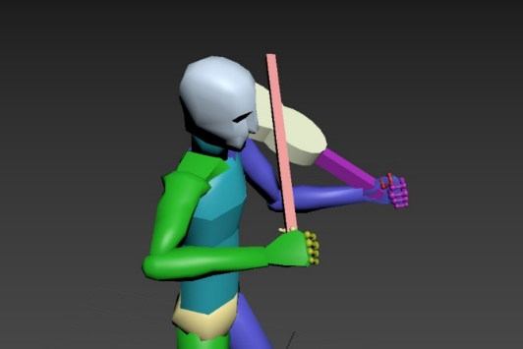

스킬넘버 | 스킬명 | 소모 마나 | 스킬 티어 | 공격 타입 | 공격 범위 | 쿨타임 | 최소 차징 타임 | 최대 차징 타임 | 공격력 | 차징 계수 | 효과 | 설명
1 | 스윗 멜로디 | 12 | 2 | 방사형 | 3*3 | 6 | 0.4 | 4 | 30 | 3 |  | 주변 적들에게 음율을 날린다. 공격을 입은 적들은 5초간 공격력이 30%저하된다.
2 | 퀵 스텝 | 30 | 1 | 단일 | 1*1 | 60 | 0.4 | 2 | 0 | 0 | 버프 | 40초간 이동 거리가 1.5배가 된다
3 | 왈츠 | 40 | 1 | 단일 | 1*1 | 60 | 0.4 | 2 | 0 | 0 | 버프 | 40초간 HP와 MP 회복 속도가 1.3배가 된다.
4 | 레미제라블 | 20 | 4 | 범위 | 3*3 | 12 | 0.4 | 3 | 20 | 4 | 관통 | 타겟지점까지 적들을 관통하며 데미지를 입힌다.
5 | 하모니 어게인 | 90 | 1 | 단일 | 1*1 | 180 | 2 | 10 | 0 | 5 | 버프 | HP를 즉시 50% 회복한다. 현재 적용되있는 버프의 능력치가 1.5배되며 시간이 초기화된다.
 |  |  |  |  | 전체 문양

아즈라
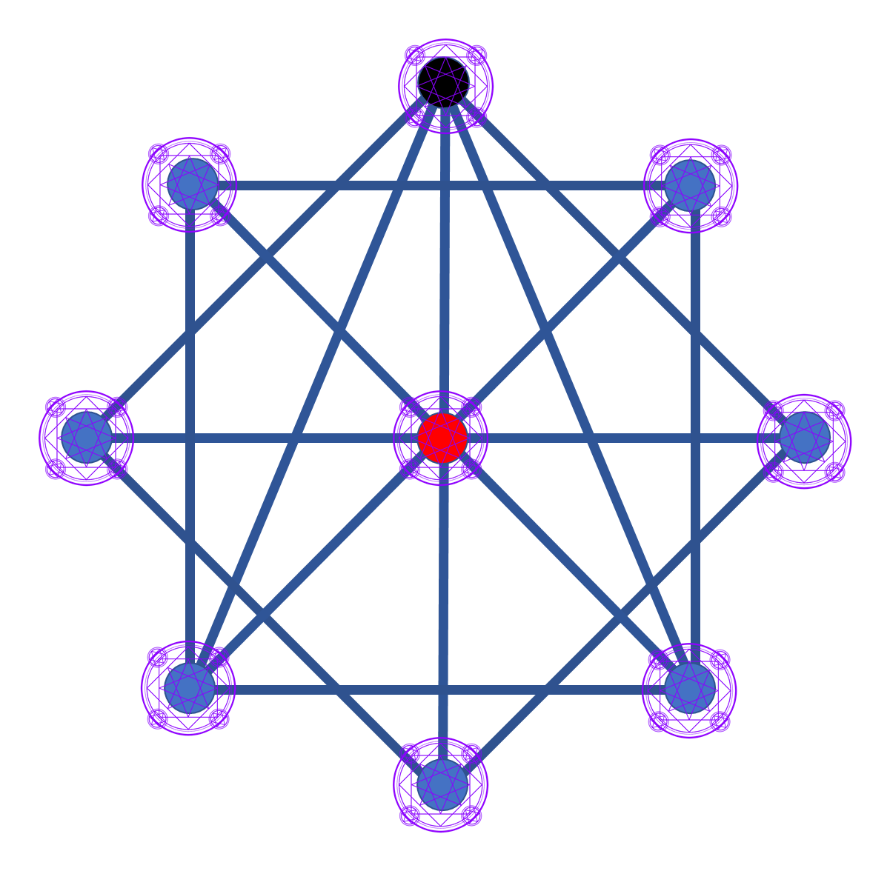
스킬 컨셉 |  |  |  | 사용 캐릭터 |  |  |  |  |  |  |  | 기본 공격 오브젝트 | 스킬 모션
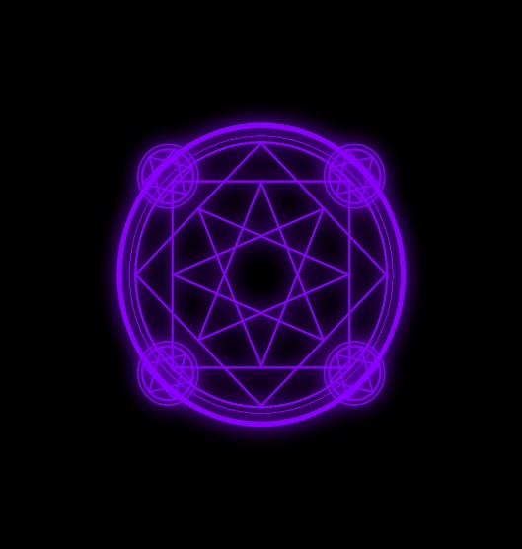 |  |  |  | 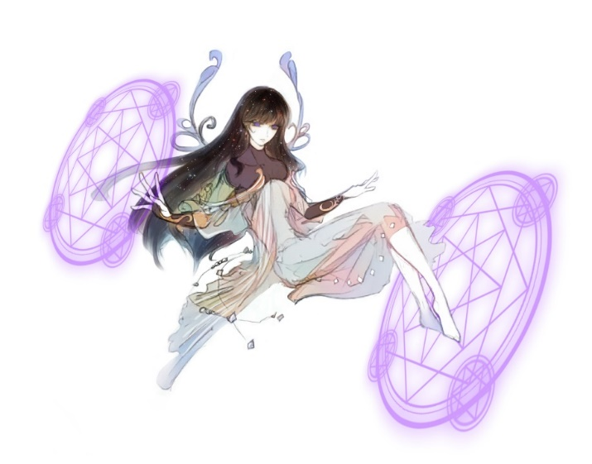 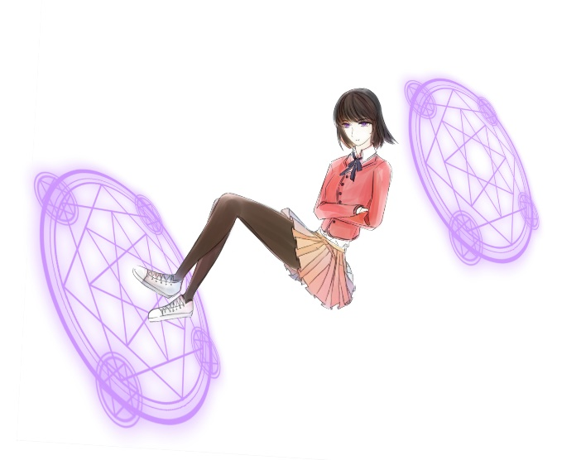 |  |  |  |  |  |  |  | 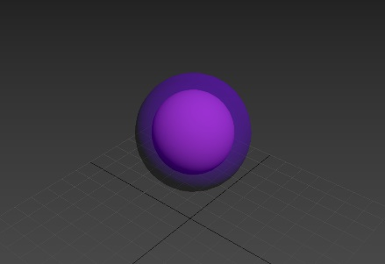 | 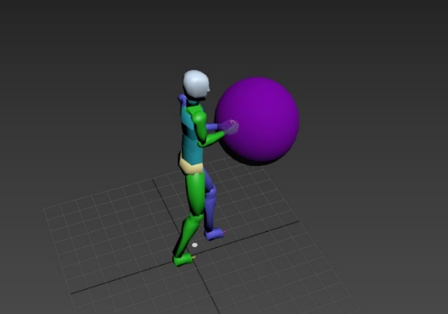 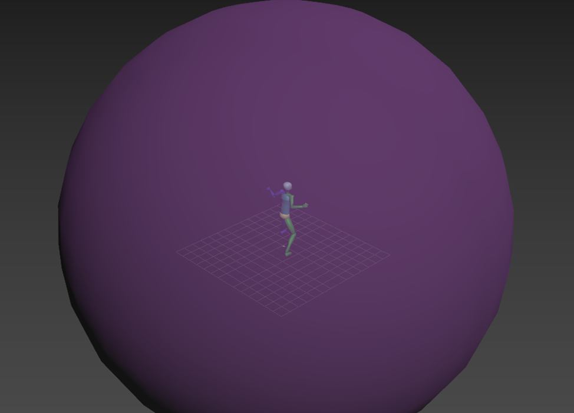

스킬넘버 | 스킬명 | 소모 마나 | 스킬 티어 | 공격 타입 | 공격 범위 | 쿨타임 | 최소 차징 타임 | 최대 차징 타임 | 공격력 | 차징 계수 | 효과 | 설명
1 | 위치스 혼 | 12 | 1 | 단일 | 1*1 | 8 | 0.4 | 4 | 20 | 1 |  | 캐릭터의 손만한 에너지 구체를 날린다. 구체는 차징될수록 커진다. (최대 3배)
2 | 소울 익스플로전 | 25 | 2 | 범위 | 4*4 | 10 | 0.4 | 4 | 8 | 2 |  | 분산되며 파티클을 형성하는 에너지 구체를 날린다. 분산된 파티클은 오브젝트와 충돌 시 사라지며, 타겟 위치에 도달했을 시 모든 오브젝트가 사라진다.
3 | 위치 에이징 | 40 | 1 | 방사형 | 1*1 | 10 | 0.4 | 8 | 15 | 3 |  | 캐릭터의 12방향으로 위치스 혼을 날린다.
4 | 콜 오브 갓 | 40 | 3 | 방사형 | 8*8 | 12 | 0.4 | 6 | 20 | 4 |  | 에너지 구체가 팽창하여, 반경내 모든 적들에게 데미지를 입힌다.
5 | 라스트 블래스트 | 110 | 5 | 범위 | 4*4 | 180 | 2 | 10 | 80 | 5 |  | 2초간 타겟 지점 반경내 사각 큐브가 생성, 범위내 모든 적들에게 데미지를 준다.
 |  |  |  |  | 전체 문양

비체
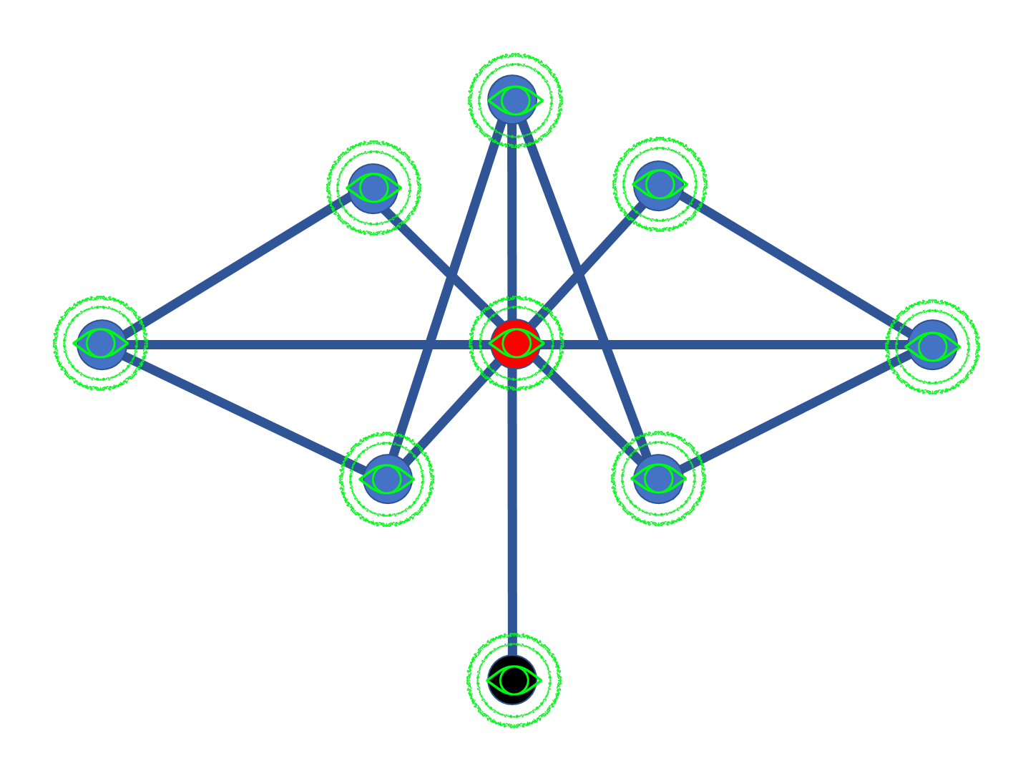
스킬 컨셉 |  |  |  | 사용 캐릭터 |  |  |  | 기본 공격 오브젝트 |  |  | 스킬 모션
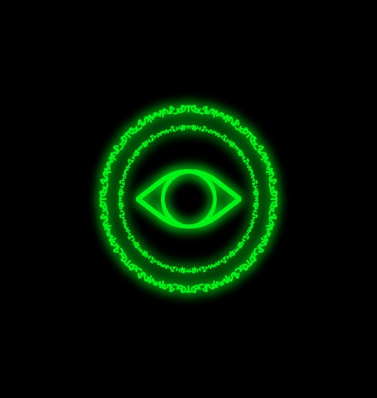 |  |  |  | 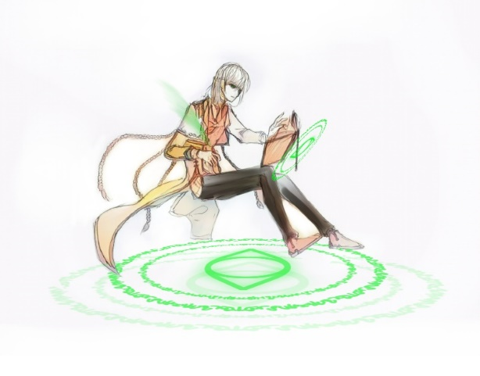 |  |  |  | 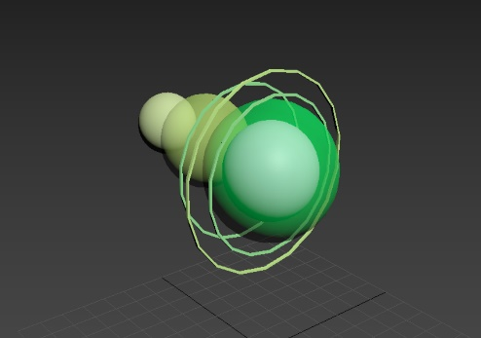 |  |  | 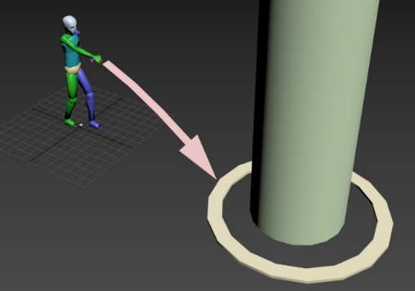

 |  |  |  |  |  |  |  |  |  |  | 감전효과란? 몬스터들의 공격과 스킬이 캔슬된다.

스킬넘버 | 스킬명 | 소모 마나 | 스킬 티어 | 공격 타입 | 공격 범위 | 쿨타임 | 최소 차징 타임 | 최대 차징 타임 | 공격력 | 차징 계수 | 효과 | 설명
1 | 스카이 썬더 | 20 | 1 | 단일 | 1*1 | 8 | 0.4 | 0 | 30 | 1 |  | 해당 타겟에서 전격을 날린다. 차징없이 즉시 시전된다.
2 | 라이트닝 볼트 | 40 | 1 | 단일 | 0 | 80 | 0.4 | 0 | 0 | 1 | 버프 | 60초간 모든 공격에 감전효과가 생긴다.
3 | 썬더 쇼크 | 25 | 4 | 범위 | 3*3 | 10 | 0.4 | 4 | 10 | 2 | 감전 | 몸에서 번개를 내뿜는다.반경내에 적들에게 2초간 감전효과를 준다.
4 | 썬더 볼 | 40 | 3 | 방사형 | 2*2 | 20 | 0.4 | 3 | 20 | 2 | 관통 | 지점 주변에 4개의 썬더볼을 생성, 좁아지며 데미지를 준다.
5 | 블랙 썬더 | 110 | 5 | 범위 | 1*1 | 120 | 2 | 10 | 80 | 5 |  | 하나의 적에게 어두운 전격을 내린다. 해당 적은 4초간 감전효과를 받는다.
 |  |  |  |  | 전체 문양

세이콴
스킬 컨셉 |  |  |  | 사용 캐릭터 |  |  |  | 기본 공격 오브젝트 |  |  | 스킬 모션
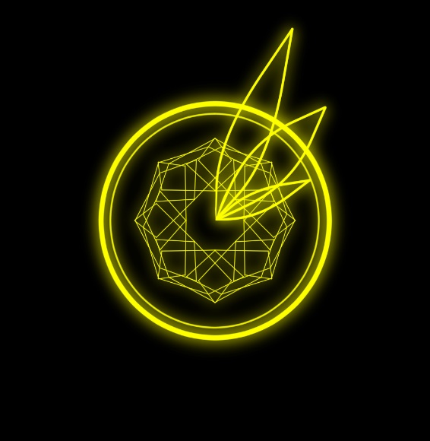 |  |  |  | 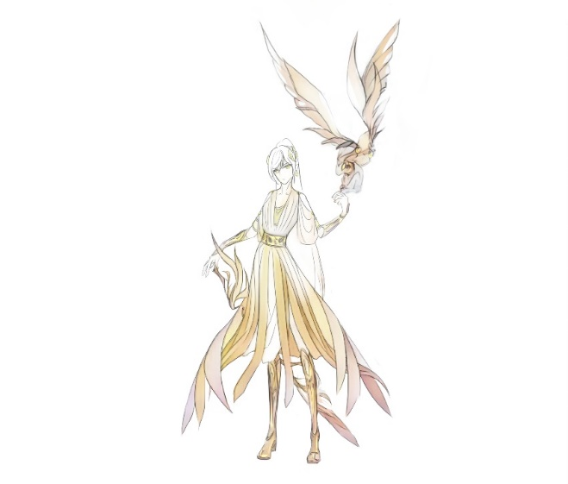 |  |  |  | 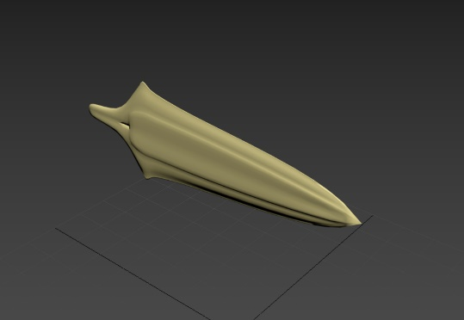 |  |  | 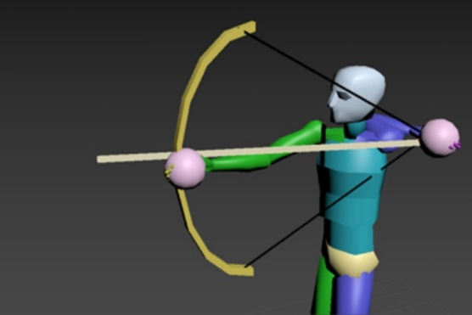

스킬넘버 | 스킬명 | 소모 마나 | 스킬 티어 | 공격 타입 | 공격 범위 | 쿨타임 | 최소 차징 타임 | 최대 차징 타임 | 공격력 | 차징 계수 | 효과 | 설명
1 | 브레이브 에로우 | 12 | 2 | 단일 | 1*1 | 8 | 0.4 | 4 | 15 | 3 | 관통 | 거대한 화살을 날린다. 적을 3명까지 관통한다.
2 | 에로우 트랩 | 25 | 1 | 범위 | 4*4 | 10 | 0.4 | 2 | 8 | 1 |  | 화살이 z축 포물선을 그리며 날아가다 여러 개의 작은 화살로 산개되어 해당 범위 내 적에게 데미지를 준다.
3 | 스카이 에로우 | 25 | 1 | 범위 | 3*3 | 10 | 0.4 | 2 | 10 | 3 |  | 하늘로 화살을 쏘아올린다. 타겟 지점에 하늘에서 빛 화살이 떨어진다.
4 | 세이븐 가드 | 40 | 3 | 방사형 | 4*4 | 12 | 0.4 | 3 | 20 | 4 |  | 플레이어를 중심으로 강력한 바람을 불러 일으키며, 적들에게 데미지를 준다.
5 | 헤븐즈 게이트 | 110 | 5 | 범위 | 8*8 | 100 | 2 | 6 | 7 | 4 | 지속 | 타겟지점을 향해 보이지 않는 화살을 쏜다. 타겟지점에서 헤븐즈 포탈이 열리며 20초동안 인근 적들을 행동 불가 상태로 만들고 지속 데미지를 준다.(초당)
 |  |  |  |  | 전체 문양

 |  |  |  |  | 